画面設計書
画面設計書 | システム名 |  | グループ名 |  | 作成日 | 担当 | 承認印
 | taskUN |  | 56期 |  | 2025-05-29 | 山形

画面名称 | ログアウト画面
画面レイアウト
ログアウトしますか？

はい
①
いいえ
②

フォーム定義
action | logout-servlet |  |  |  |  | method | POST
識別ID | ラベル | type | name | value | 備考
1 | はいボタン | submit | なし | はい
2 | いいえボタン | submit |  | いいえ | いいえボタンが押下された場合メニュー画面に遷移

画面遷移図
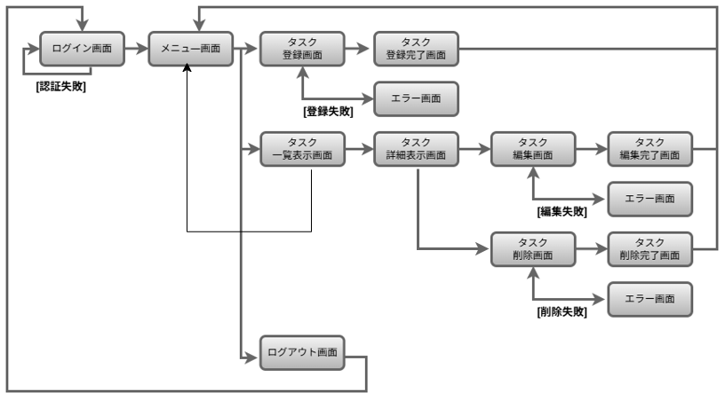
画面遷移図 | システム名 | グループ名 | 作成日 | 担当 | 承認印
 | taskUN | 56期 | 2025-06-10 | 山形

